Содержание
 |  | Прайс Лист 2021
 |  |  | действителен с 01 января 2021 года

КОММЕРЧЕСКИЕ КОМПРЕССОРЫ
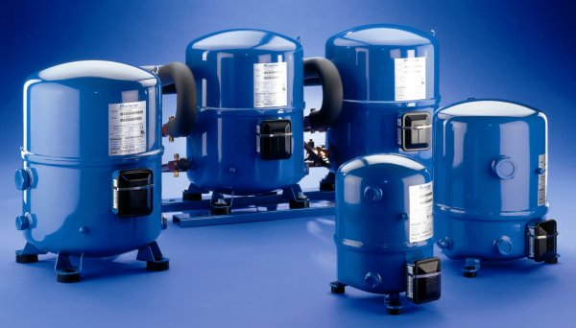
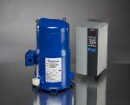

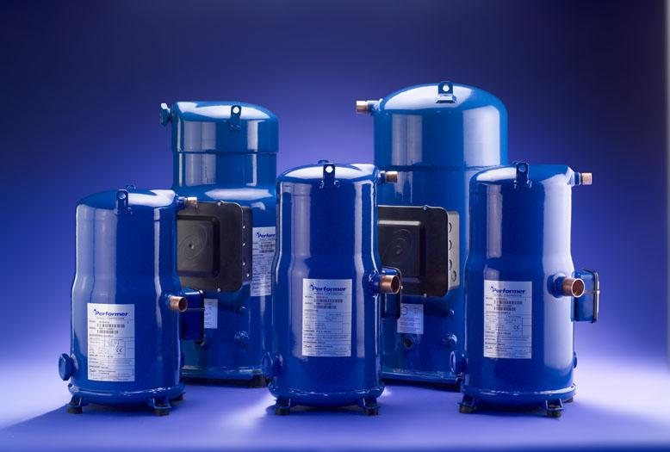

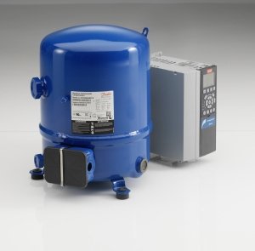

 | Герметичные поршневые среднетемпературные компрессоры Maneurop
 | Серия MT, R22
 | Серия MTZ, R404A, R507, R134a, R407C, R407A, R407F, R448A, R449A, R452A, R513A
 | Герметичные поршневые низкотемпературные компрессоры Maneurop
 | Серия NTZ-B, R404A, R507A, R452A
 | Герметичные поршневые компрессоры VTZ с частотным регулированием
 | Серия VTZ, R404A, R507A, R134a, R407C
 | Герметичные спиральные компрессоры для холодильных систем
 | Среднетемпаратурные компрессоры серии MLZ-A, R404A, R507, R134a, R22, R407A, R407F, R448A, R449A, R452A, R513A
 | Низкотемпературные компрессоры серии LLZ-A, R404A, R507; R452A, R448A, R449A
 | Герметичные спиральные компрессоры для системы кондиционирования с частотным регулированием
 | Серия VLZ, R404A, R448A, R449A
 | Герметичные спиральные компрессоры для системы кондиционирования
 | Серия HRM-HLM-HCM, R22
 | Серия SM, R22
 | Серия HRP-HLP-HCP, R407C
 | Серия SZ, R134a, R407C, R404A
 | Серия SY, R22, R407C, R134a
 | Серия HRH-HLH-HLJ-HCJ, R410A
 | Серия DCJ, R410A
 | Серия SH, R410A
 | Серия DSH, R410A, R452B
 | Герметичные спиральные компрессоры для системы кондиционирования с частотным регулированием
 | Серия VZH, R410A
 | Дополнительные принадлежности
 | Аксессуары

 | Дополнительную техническую информацию смотрите в каталогах,
 | на нашем сайте: www.danfoss.ru
 | Программа подбора и Online Datasheet Generator на www.danfoss.com/odsg

LLZ-A
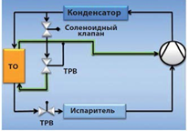
Серия LLZ-A, R404A, R507, R452A, R448A, R449A
 |  |  |  |  |  |  |  |  |  | 2021
Комплект поставки компрессоров:
1) Компрессор с первоначальной заправкой масла и защитной заправкой сухим азотом.
Компрессоры LLZ поставляются заправленными полиэфирным маслом POE, тип 215PZ;
2) Монтажный комплект, состоящий из резиновых амортизаторов, болтов, шайб, стальных втулок;
3) Переходники для соединения под пайку в комплекте с новыми прокладками.
Напряжение питания: 380- 400 В/3 ф /50 Гц
Тип | Холодопроизводительность ⃰, кВт. R404A, EN12900, LBP (To=-35°C, Tk=+40°C, SH=10K, SC=0K). |  |  | Объемная произ-сть, см3/об | Заправка маслом, л | Масса нетто, кг | Код заказа (индивидуальная / промышленная упаковка) |  | Количество в упаковке, шт | Цена в Евро, без НДС | Цена в Евро, c НДС 20%
LLZ013T4LQ9A | 2.42 |  |  | 67.4 | 1.62 | 42 | 121L9535 |  | 1 | 1150.83 | 1381.00
 |  |  |  |  |  |  | 121L9534 |  | 12 | 1093.29 | 1311.95
LLZ015T4LQ9A | 2.94 |  |  | 83.5 | 1.62 | 42 | 121L9537 |  | 1 | 1270.55 | 1524.66
 |  |  |  |  |  |  | 121L9536 |  | 12 | 1207.02 | 1448.42
LLZ018T4LQ9A | 3.45 |  |  | 97.6 | 1.62 | 43 | 121L9539 |  | 1 | 1365.60 | 1638.72
 |  |  |  |  |  |  | 121L9538 |  | 12 | 1297.32 | 1556.78
LLZ024T4LQ9A | 4.41 |  |  | 120.2 | 2.51 | 46 | 121L9541 |  | 1 | 1968.39 | 2362.07
 |  |  |  |  |  |  | 121L9540 |  | 12 | 1869.96 | 2243.95
LLZ034T4LQ9A | 6.05 |  |  | 168.7 | 2.51 | 51 | 121L9543 |  | 1 | 2051.04 | 2461.25
 |  |  |  |  |  |  | 121L9542 |  | 12 | 1948.49 | 2338.19
⃰ - данные приведены для систем без экономайзера и впрыска жидкого хладагента
Аксессуары для контура экономайзера
Экономайзер используется для того, чтобы увеличить переохлаждение хладагента, выходящего из конденсатора, перед тем как он поступил в испаритель. Это переохлаждение обеспечивает прирост холодопроизводительности системы. Небольшое количество хладагента, выходящего из конденсатора, проходит через расширительное устройство, кипит и перегревается в экономайзере. Далее этот перегретый пар впрыскивается в середину цикла сжатия компрессора и сжимается вместе с оставшейся частью перегретого пара, вышедшего из испарителя. Впрыск пара обеспечивает охлаждение уже сжавшейся части пара, что приводит к понижению температуры нагнетания.

Тип компрессора | ТО | Код заказа | Терморегулирующий вентиль с клапанным узлом |  |  |  | Соленойдный вентиль
 |  |  | ТРВ | Код заказа | Кл. узел | Код заказа | Корпус | Код заказа | Катушка | Код заказа
LLZ013T4LQ9 | D22-10 | 021H1296 | TES2 | 068Z3403 | 1 | 068-2010 | EVR3 | 032F1204 | BE230AS | 018F6701
LLZ015T4LQ9 | D22-10 | 021H1296 | TES2 | 068Z3403 | 1 | 068-2010 | EVR3 | 032F1204 | BE230AS | 018F6701
LLZ018T4LQ9 | D22-10 | 021H1296 | TES2 | 068Z3403 | 1 | 068-2010 | EVR3 | 032F1204 | BE230AS | 018F6701
LLZ024T4LQ9 | D22-20 | 021H1298 | TES2 | 068Z3403 | 2 | 068-2015 | EVR3 | 032F1204 | BE230AS | 018F6701
LLZ034T4LQ9 | D22-20 | 021H1298 | TES2 | 068Z3403 | 3 | 068-2006 | EVR3 | 032F1204 | BE230AS | 018F6701

